【記入例】高所作業車作業計画書
工事名 ： |  | ○○自動車道○○橋補修工事
高所作業車作業計画書 |  |  |  |  |  |  |  |  |  |  |  |  |  |  |  |  |  |  |  |  |  |  |  | 元請確認欄 |  |  |  |  |  |  |  |  |  |  |  |  |  |  |  | 施工会社確認欄 |  |  |  |  |  |  |  |  |  | 【作業場所及び作業方法】 ※平面図及び断面図（記入は手書きで構いません）

 |  |  |  |  |  |  |  |  |  |  |  |  |  |  |  |  |  |  |  |  |  |  |  | 統括安全 衛生責任者 |  |  |  |  | 元方安全 衛生管理者 |  |  |  |  | 現場担当者 |  |  |  |  |  | 安全衛生 責任者 |  |  |  |  | 現場担当者 |  |  |  |  |  | 機械の配置、作業範囲、場内運行経路、路肩対策、地盤の不同沈下対策、制限速度、埋設物・ブロック塀・架空線等の位置、立入禁止範囲、誘導員・見張人・監視員の配置、合図、安全通路、及び安全注意事項等を記入する。
記入例

自筆サイン
自筆サイン
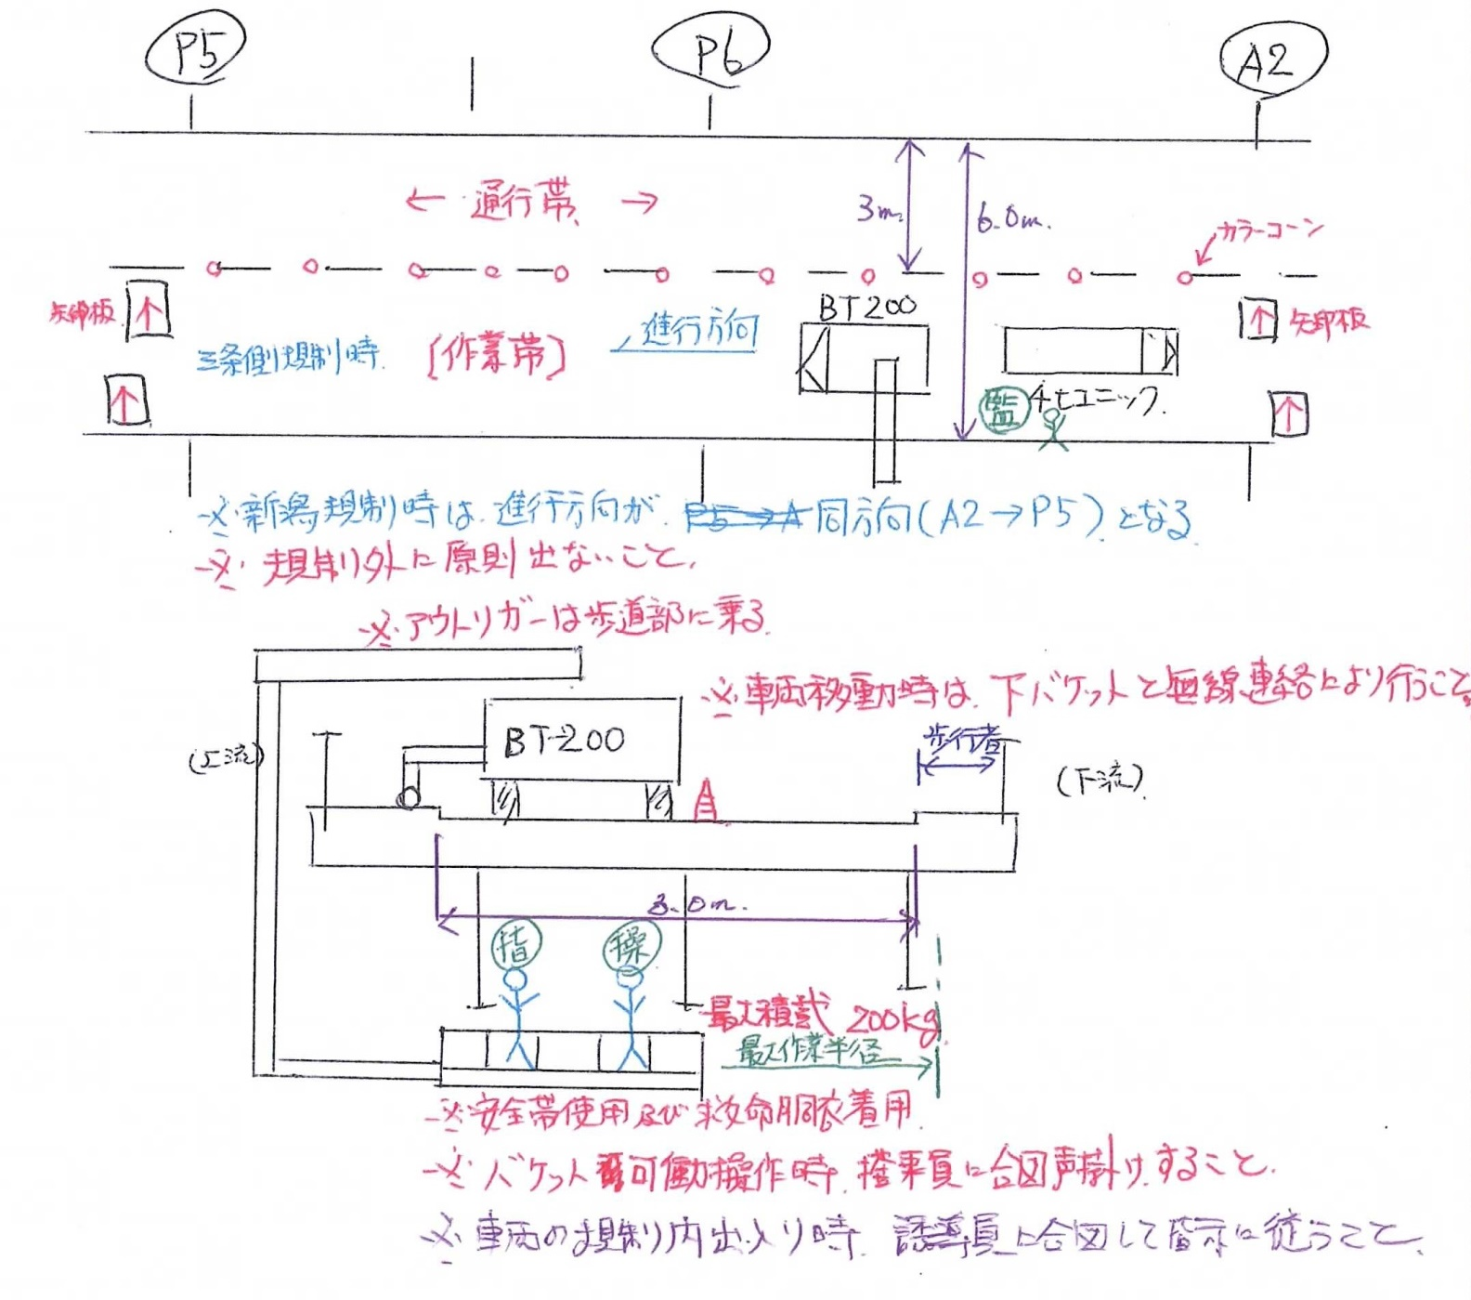
打合せ日 |  |  | H30 |  |  |  | 年 | 2 |  | 月 |  | 1 |  | 日 |  | ( | 木 |  | )

施工会社名 |  |  | ○○工業(株) |  |  |  |  |  |  |  |  |  |  |  |  |  |  |  | 職 長 名 (安全衛生責任者) |  |  |  |  |  |  |  | ○○ ○○ |  |  |  |  |  |  |  |  |  | 作成日 |  |  |  | H30 |  |  | ． | 2 |  | ． | 1

 |  |  |  |  |  |  |  |  |  |  |  |  |  |  |  |  |  |  |  |  |  |  |  |  |  |  |  |  |  |  |  |  |  |  |  |  | 作成者 |  |  |  | ○○ ○○

作業内容 | 作 業 内 容 |  |  |  |  | 仮設工 吊り足場組立

作 成 中

 | 作 業 場 所 |  |  |  |  | ○○橋 P5～A2 |  |  |  |  |  |  |  |  |  |  |  |  |  |  |  |  |  |  |  |  |  |  |  |  |  |  |  |  |  | ※ |  | 人員配置･作業内容･作業場所等に変更がある場合、都度作成する。

 | 作業日又は作業期間 |  |  |  |  | H30 |  |  |  | 年 |  | 2 |  | 月 |  | 1 |  | 日 ～ |  |  |  | H30 |  |  |  | 年 |  | 2 |  | 月 |  | 16 |  | 日

打合せ・確認・指示事項 | 番 号 |  |  |  | ① |  |  |  |  |  |  |  |  |  |  |  |  |  |  |  |  |  |  |  |  |  | ②

 | 高所作業車 機種・性能 |  |  |  | 作業床 積載荷重 |  |  |  |  | 200 |  |  |  | ㎏ |  | バケット定員数 |  |  |  |  |  | 2 |  |  | 人 |  | 作業床 積載荷重 |  |  |  |  |  |  |  |  |  | ㎏ |  | バケット定員数 |  |  |  |  |  |  |  |  | 人

 |  |  |  |  | 最大地上高 |  |  |  |  | 7.0 |  |  |  | ｍ |  | 最大作業半径 |  |  |  |  |  | 5.1 |  |  | ｍ |  | 最大地上高 |  |  |  |  |  |  |  |  |  | ｍ |  | 最大作業半径 |  |  |  |  |  |  |  |  | ｍ

 |  |  |  |  | 走行方式 |  |  |  | ☐ |  | トラック式 |  |  |  | ☐ |  | クローラ式 |  |  |  | ☐ |  | ホイール式 |  |  |  | 走行方式 |  |  |  |  | ☐ |  | トラック式 |  |  |  | ☐ |  | クローラ式 |  |  |  | ☐ |  | ホイール式

 |  |  |  |  | 昇降方式 |  |  |  | ☐ |  | ブーム式 |  |  |  | ☐ |  | 垂直式 |  |  |  |  |  |  |  |  |  | 昇降方式 |  |  |  |  | ☐ |  | ブーム式 |  |  |  | ☐ |  | 垂直式

 |  |  |  |  | 操作位置 |  |  |  | ☐ |  | 作業床 |  |  |  | ☐ |  | 地上 |  |  |  | ☐ |  | 兼用 |  |  |  | 操作位置 |  |  |  |  | ☐ |  | 作業床 |  |  |  | ☐ |  | 地上 |  |  |  | ☐ |  | 兼用

 |  |  |  |  | 登板能力 |  |  |  | － |  |  |  | 度 |  | ※クローラ、ホイール式の場合 |  |  |  |  |  |  |  |  |  |  |  | 登板能力 |  |  |  |  |  |  |  |  | 度 |  | ※クローラ、ホイール式の場合

 | 配置場所 |  |  |  | 車道部

 | 作業予定時間 |  |  |  | 9 |  |  | 時 |  | 00 |  |  | 分 |  | ～ |  | 16 |  |  | 時 |  | 30 |  |  | 分 |  |  |  |  |  | 時 |  |  |  |  | 分 |  | ～ |  |  |  |  | 時 |  |  |  |  | 分

 | 現場条件 | 地 形 |  |  | ☐ |  | 平坦地 |  |  | ☐ |  | 傾斜地 〔 |  |  |  |  |  |  |  | 度〕 |  |  |  |  |  |  | ☐ |  | 平坦地 |  |  |  | ☐ |  | 傾斜地 〔 |  |  |  |  |  |  |  | 度〕

 |  | 機械足場 |  |  | ☐ |  | アスファルト |  |  |  | ☐ |  | コンクリート |  |  |  |  | ☐ |  | 敷砂利 |  |  |  |  |  |  | ☐ |  | アスファルト |  |  |  |  | ☐ |  | コンクリート |  |  |  |  | ☐ |  | 敷砂利

 |  |  |  |  | ☐ |  | 敷鉄板 |  |  | ☐ |  | 地山 |  |  | ☐ |  | その他 〔 |  |  |  |  |  |  |  |  | 〕 | ☐ |  | 敷鉄板 |  |  |  | ☐ |  | 地山 |  |  | ☐ |  | その他 〔 |  |  |  |  |  |  |  |  | 〕

 |  | 架空線近接 |  |  | ☐ |  | 無 | ☐ |  | 有 |  | 〔対策〕 |  |  |  |  |  |  |  |  |  |  |  |  |  |  | ☑ |  | 無 |  | ☐ |  | 有 |  | 〔対策〕

 |  | 作業範囲 |  |  | 作業半径 |  |  |  |  | 6 |  |  |  | ｍ |  | 最大作業床高 |  |  |  |  |  | -6 |  |  | ｍ |  | 作業半径 |  |  |  |  |  |  |  |  |  | ｍ |  | 最大作業床高 |  |  |  |  |  |  |  |  | ｍ

 | 人員配置 | 操作運転者名 |  |  | △△ △△ |  |  |  |  |  |  |  |  |  |  |  | ☐ |  | 特別教育(10m未満) |  |  |  |  |  |  |  |  |  |  |  |  |  |  |  |  |  |  |  |  | ☑ |  | 特別教育(10m未満)

 |  |  |  |  |  |  |  |  |  |  |  |  |  |  |  |  | ☐ |  | 技能講習(10m以上) |  |  |  |  |  |  |  |  |  |  |  |  |  |  |  |  |  |  |  |  | ☐ |  | 技能講習(10m以上)

 |  | 作業指揮者名 |  |  | ☆☆ ☆☆
 |  |  |  |  |  |  |  |  |  |  |  |  |  |  |  |  |  |  |  |  |  |  |  |  |  |  |  |  |  |  |  |  |  |  |  |  |  |  |  |  |  |  |  |  |  |  |  |  |  | 【遵守事項】

 |  |  |  |  |  |  |  |  |  |  |  |  |  |  |  |  |  |  |  |  |  |  |  |  |  |  |  |  |  |  |  |  |  |  |  |  |  |  |  |  |  |  |  |  |  |  |  |  |  | ・ |  | 始業前点検を行うこと |  |  |  | ・ | 運転席を離れる場合は作業床を最低降下位置に置き、原動機を止め、
 |  | 合図者名 |  |  | □□ □□
 |  |  |  |  |  |  |  |  |  |  |  |  |  |  |  |  |  |  |  |  |  |  |  |  |  |  |  |  |  |  |  |  |  |  |  |  |  |  |  |  |  |  |  |  |  |  |  |  |  | ・ |  | 作業床では定員を守り、安全帯を使用して作業すること |  |  |  |  | 逸走防止装置を行うこと（ただし、作業床に人がいない場合）

 |  |  |  |  |  |  |  |  |  |  |  |  |  |  |  |  |  |  |  |  |  |  |  |  |  |  |  |  |  |  |  |  |  |  |  |  |  |  |  |  |  |  |  |  |  |  |  |  |  | ・ |  | 悪天候の場合は作業指揮者が作業中止の判断を行うこと（強風、大雨、大雪等） |  |  |  | ・ | 移送する場合、貨物自動車への積卸しは平坦、堅固な場所で行うこと
 | 安全対策 | 合図方法 |  |  | ☐ |  | 無線 |  | ☐ |  | 有線 |  |  | ☐ |  | 笛 |  | ☐ |  | 手合図 |  |  |  |  |  |  | ☐ |  | 無線 |  |  | ☐ |  | 有線 |  |  | ☐ |  | 笛 |  | ☑ |  | 手合図
 |  |  |  |  |  |  |  |  |  |  |  |  |  |  |  |  |  |  |  |  |  |  |  |  |  |  |  |  |  |  |  |  |  |  |  |  |  |  |  |  |  |  |  |  |  |  |  |  |  | ・ |  | 作業に必要な照度を確保すること（建物内、夜間作業等） |  |  |  | ・ | 修理作業時は指揮者を定め、必要に応じて安全支柱、安全ブロックを使用すること
 |  |  |  |  | ☐ |  | その他 〔 |  |  | 声掛け |  |  |  |  |  |  |  |  |  |  |  |  |  |  | 〕 |  | ☐ |  | その他 〔 |  |  |  |  |  |  |  |  |  |  |  |  |  |  |  |  |  |  | 〕
 |  |  |  |  |  |  |  |  |  |  |  |  |  |  |  |  |  |  |  |  |  |  |  |  |  |  |  |  |  |  |  |  |  |  |  |  |  |  |  |  |  |  |  |  |  |  |  |  |  | ・ |  | アウトリガーを最大に張り出し、必要に応じて敷鉄板等を使用すること。 |  |  |  | ・ | 段差、傾斜、突起物による転倒防止措置を講じること
 |  | 立入禁止措置 |  |  | ☐ |  | バリケード |  |  |  | ☐ |  | カラーコーン |  |  |  |  |  | ☐ |  | ロープ |  |  |  |  |  | ☐ |  | バリケード |  |  |  |  | ☑ |  | カラーコーン |  |  |  |  |  | ☐ |  | ロープ
 |  |  |  |  |  |  |  |  |  |  |  |  |  |  |  |  |  |  |  |  |  |  |  |  |  |  |  |  |  |  |  |  |  |  |  |  |  |  |  |  |  |  |  |  |  |  |  |  |  | 【厳禁事項】
 |  |  |  |  | ☐ |  | 監視人配置 |  |  |  |  |  |  |  |  |  |  |  |  |  |  |  |  |  |  |  | ☐ |  | 監視人配置
 |  |  |  |  |  |  |  |  |  |  |  |  |  |  |  |  |  |  |  |  |  |  |  |  |  |  |  |  |  |  |  |  |  |  |  |  |  |  |  |  |  |  |  |  |  |  |  |  |  | ・ |  | 荷のつり上げ等の主たる用途外使用しないこと |  |  |  | ・ | 作業床から外に乗り移ること
 | 作業の方法 (指導･指示事項) |  |  | 元請記入欄 |  | 橋梁点検事バケットと桁とに挟まれる
 |  |  |  |  |  |  |  |  |  |  |  |  |  |  |  |  |  |  |  |  |  |  |  |  |  |  |  |  |  |  |  |  |  |  |  |  |  |  |  |  |  |  |  |  |  |  |  |  |  | ・ |  | 積載荷重その他の能力を超えて使用すること |  |  |  | ・ | 作業床から物を投下すること
 |  |  |  |  |  | 事故のないよう、互いに声掛け、無線連絡を
 |  |  |  |  |  |  |  |  |  |  |  |  |  |  |  |  |  |  |  |  |  |  |  |  |  |  |  |  |  |  |  |  |  |  |  |  |  |  |  |  |  |  |  |  |  |  |  |  |  | 【走行時の作業床への搭乗制限】
 |  |  |  |  |  | 取り安全確保すること。
 |  |  |  |  |  |  |  |  |  |  |  |  |  |  |  |  |  |  |  |  |  |  |  |  |  |  |  |  |  |  |  |  |  |  |  |  |  |  |  |  |  |  |  |  |  |  |  |  |  | ① トラック式 |  |  | － | ・ | 作業床及びアウトリガーを格納し、作業床に人を乗せず走行する
参加者確認 サイン |  | （職長） |  |  | （作業関係者 ①） |  |  |  |  |  |  | 周知日： 周知者： |  |  |  |  |  |  |  |  |  |  |  |  |  |  | （作業関係者 ②） |  |  |  |  |  |  |  | 周知日： 周知者：
 |  |  |  |  |  |  |  |  |  |  |  |  |  |  |  |  |  |  |  |  |  |  |  |  |  |  |  |  |  |  |  |  |  |  |  |  |  |  |  |  |  |  |  |  |  |  |  |  |  | ② ホイール式、クローラ式 |  |  | 垂直昇降型の機種 | ・ | 作業床操作専用型では作業床を最低降下位置にして低速で走行する
 |  |  |  |  | ※サインする空白がない場合、右側の空白にサインする |  |  |  |  |  |  |  |  |  |  |  |  |  |  |  |  |  |  |  |  |  | ※サインする空白がない場合、右側の空白にサインする
 |  |  |  |  |  |  |  |  |  |  |  |  |  |  |  |  |  |  |  |  |  |  |  |  |  |  |  |  |  |  |  |  |  |  |  |  |  |  |  |  |  |  |  |  |  |  |  |  |  |  |  |  | ブームリフト型の機種 | ・ | 作業床・地上操作用型では作業床を最低降下位置にし、人を乗せず、地上で低速で走行させる

 |  |  |  |  |  |  |  |  |  |  |  |  |  |  |  |  |  |  |  |  |  |  |  |  |  |  |  |  |  |  |  |  |  |  |  |  |  |  |  |  |  |  |  |  |  |  |  |  |  |  |  |  |  | ・ | 作業床操作型では、平坦・堅固な場所での小移動に限り、作業床を上げたまま低速で走行できる
自筆サイン
 |  |  |  |  |  |  |  |  |  |  |  |  |  |  |  |  |  |  |  |  |  |  |  |  |  |  |  |  |  |  |  |  |  |  |  |  |  |  |  |  |  |  |  |  |  |  |  |  |  |  |  |  |  | ・ | 地上操作型では、作業床を最低降下位置にし、人を乗せずに走行させる

 |  |  |  |  |  |  |  |  |  |  |  |  |  |  |  |  |  |  |  |  |  |  |  |  |  |  |  |  |  |  |  |  |  |  |  |  |  |  |  |  |  |  |  |  |  |  |  |  |  | 【元方指導事項】

 |  |  |  |  |  |  |  |  |  |  |  |  |  |  |  |  |  |  |  |  |  |  |  |  |  |  |  |  |  |  |  |  |  |  |  |  |  |  |  |  |  |  |  |  |  |  |  |  |  | 不同沈下、路肩崩壊による機械の転倒、架空線による感電等を防止するための措置について指導する。 (安衛法第29条の2) ※元請がリースした機械は、必ず職員が計画書の内容を運転者に周知する。

※本帳票は、法律上作成義務があるため必要なものである。 |  |  |  |  |  |  |  |  |  |  |  |  |  |  |  |  |  |  |  |  |  |  |  |  |  |  |  |  |  |  |  |  |  |  |  |  |  |  |  |  |  |  |  |  |  |  |  |  |  |  |  |  |  |  |  |  | 廣安管様式 第3号-5(2018.8.1)

